Лист1
1 | перед установкой Angular, нужно установить на ПК NODE.js с официального сайта ,"поточну" версию
2 | затем переходим по ссылке Angular.CLI(cli.angular.io). В cmd(запускается с поиска виндовс на пк) пишем : npm install -g @angular/cli
3 | создаем название проэкта в папке где хранятся все проэкти на диске С/пользователи/юзер/ и в CMD пишем"ng new hduProg"
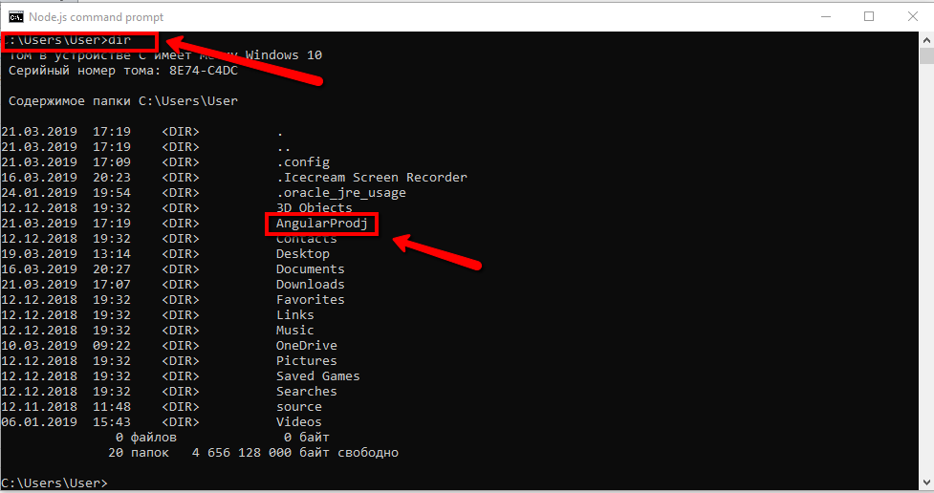

4 | стрелками выбираем CSS
5 | в cmd переходим в свой проект и пишем ng serve

6 | заходим по ссылке https://material.angular.io/ кликнуть на get started, копируем NPM и вставляем в CMD ,но в папку проекта
7 | в cmd в папку проекта устанавливаем бутстрап

8 | создание компонента через командрую строку
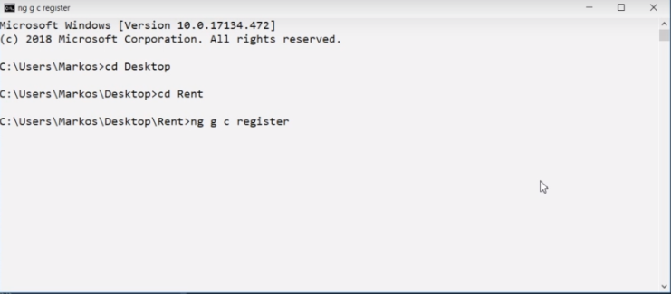

9 | установить библиотеку jquery: npm install jquery --save-dev

